NOW Accountantscontrole
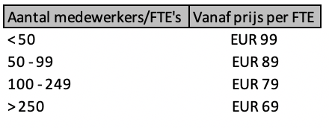
DE ACCOUNTANT HELPT! Heeft u te maken met omzetverlies vanwege de uitbraak van het coronavirus? En maakt u gebruik van de regeling Noodmaatregel Overbrugging Werkgelegenheid (NOW)? De accountant helpt u bij het naleven van de voorwaarden voor deze tegemoetkoming. - U heeft een administratie nodig waarmee het UWV kan controleren of u aan alle voorwaarden voldoet. Wij adviseren! - U heeft achteraf een accountantsverklaring nodig bij uw defintieve opgave omzetverlies. Wij controleren!

Het NOW-dossier, uw administratie Wees voorbereid en start de opbouw van uw NOW-dossier. Maak gebruik van onze "Checklist NOW-dossier" .

De NOW-accountantscontrole Zorg voor een compleet NOW-dossier en wij kunnen efficiënt starten aan de vereiste controle. Met de audit files en electronische dagafschriften die u aanlevert, kunnen wij met inzet van data-analyse eenvoudig belangrijke controlewerkzaamheden uitvoeren. Ons multidisciplinaire team van registeraccountants, data-analisten en IT-auditors staat voor u klaar. Hoe goed zijn administratieve processen binnen uw organisatie ingericht? In hoeverre bent u ' in control'? Gebruik onze "NOW Pre-audit vragenlijst" en ontdek of een efficiënte data-driven NOW-accountantscontrole mogelijk is!
Zie hieronder een impressie van de "NOW dashboards" die kunnen volgen uit onze data-analyses.

 | TABLEAU DASHBOARD

Offerte Wij brengen graag vrijblijvend een offerte uit voor een NOW-accountantscontrole. Stuur een e-mail naar info@coney.nl met daarin een kopie van uw Aanvraagformulier NOW én de ingevulde "NOW Pre-audit vragenlijst" . Wij willen ondernemers helpen. Daarom zullen wij bij het uitvoeren van de NOW accountantscontrole gratis een aanvullende data-analyse uitvoeren, gericht op het ontdekken van fraude binnen het inkoopproces.
De offerte wordt gebaseerd op het aantal medewerkers/FTE's:

